Documentos de Prueba
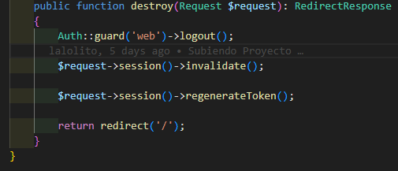
Prueba Caja Blanca

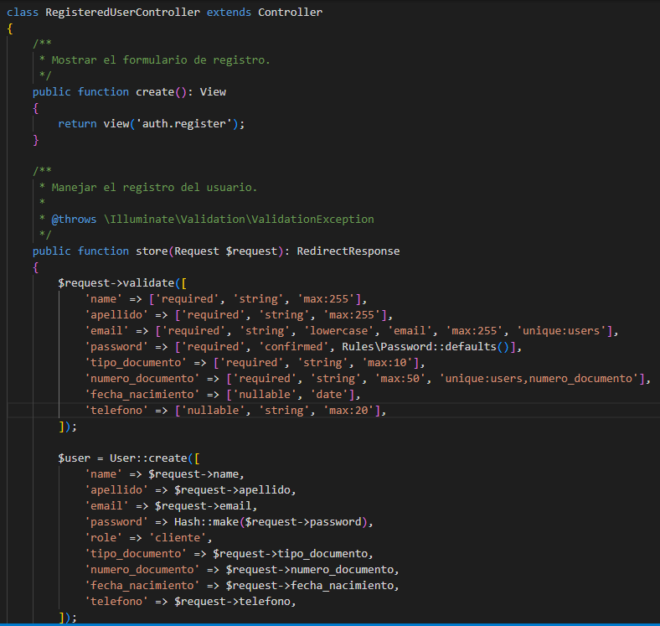
Identificador Prueba | Nombre Prueba |  | Responsable
CP01 | Registrarse |  | Desarrolladores rojo
Descripción | Revision de sentencias, objetos y funciones

Servicio / Componente Probado
Prueba de Código, revision de las clases, funciones, tomas de disiciones

Perrequisitos
Para la revision del modulo debe existir el formulario con su respectivo Crud

Método Utilizado | Instrucciones de la Prueba
Prueba de la caja blanca | Se reviso la clase RegisteredUserController, donde se encuentra las funciones para crear y almacenar los registros que son digitados por los usuarios. Funcion Crear: Para Crear existe un comando de Laravel (User::create) que permite crear el registro, cuando se confirma que el dato no existe, se procede almacenar los registros digitados por el usuario. Funcion Almacenar: Permite consultar el registro antes de almacenarlo, con el fin de que no existan datos duplicados, cuando el usuario oprime el boton registarse, los datos son almacenados en la base de datos.

Datos Entrada |  | Salida Esperada
Name, apellido, email, password, tipo_documento, numero_documento, fecha_nacimiento y telefono |  | Registrar usuarios

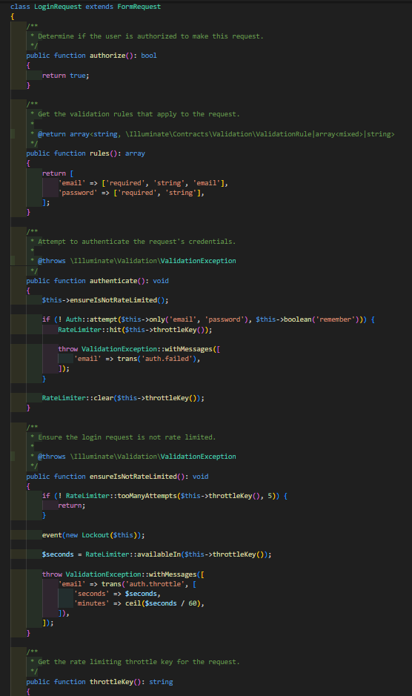
Identificador Prueba | Nombre Prueba |  | Responsable
CP01 | Iniciar sesion |  | Desarrolladores rojo
Descripción | Revision de sentencias, objetos y funciones

Servicio / Componente Probado
Prueba de Código, revision de las clases, funciones, tomas de disiciones

Perrequisitos
Para la revision del modulo debe existir el formulario con su respectivo Crud

Método Utilizado | Instrucciones de la Prueba
Prueba de la caja blanca | Se reviso la clase LoginRequest, funciones y parametros, se toma el email y la contraseña, se valida que esten autenticados, su tipo de rol y authoriza su logeo

Datos Entrada |  | Salida Esperada
Email y password |  | Iniciar Sesion usuarios

Identificador Prueba | Nombre Prueba |  | Responsable
CP01 | Iniciar Sesion Admin |  | Desarrolladores rojo
Descripción | Revision de sentencias, objetos y funciones

Servicio / Componente Probado
Prueba de Código, revision de las clases, funciones, tomas de disiciones

Perrequisitos
Para la revision del modulo debe existir el formulario con su respectivo Crud y tener permisos de administrador

Método Utilizado | Instrucciones de la Prueba
Prueba de la caja blanca | Se reviso la clase LoginRequest, funciones y parametros, se toma el email y la contraseña, se valida que esten autenticados, su tipo de rol y authoriza su logeo

Datos Entrada |  | Salida Esperada
Email y contraseña |  | Iniciar Sesion usuario Admin

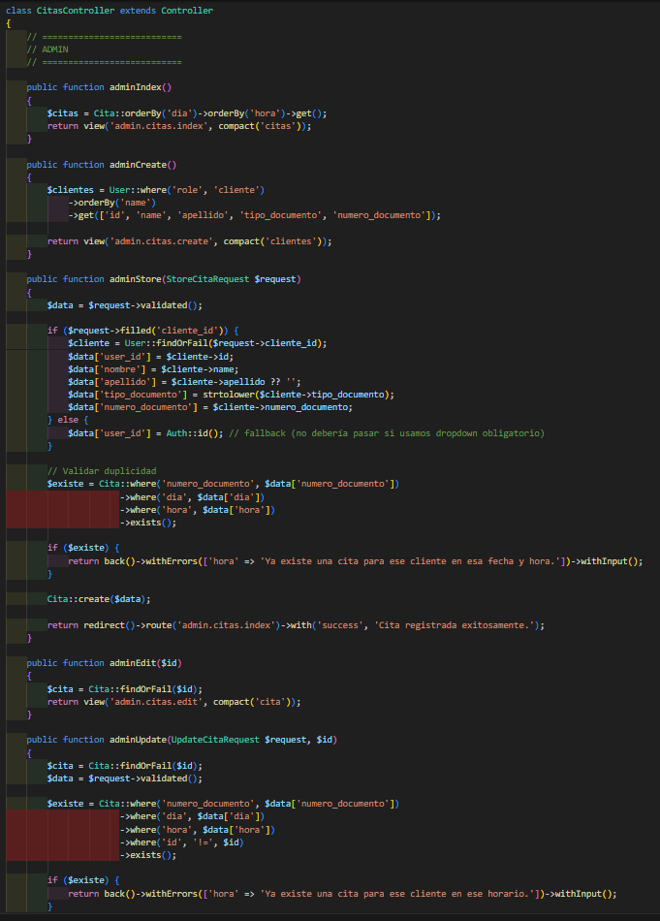
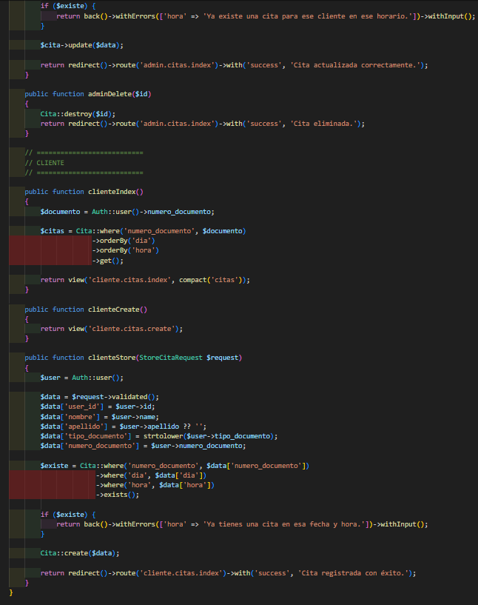

Identificador Prueba | Nombre Prueba |  | Responsable
CP01 | Citas |  | Desarrolladores rojo
Descripción | Revision de sentencias, objetos y funciones

Servicio / Componente Probado
Prueba de Código, revision de las clases, funciones, tomas de disiciones

Perrequisitos
Para la revision del modulo debe existir el formulario con su respectivo Crud

Método Utilizado | Instrucciones de la Prueba
Prueba de la caja blanca | Se reviso la clase CitsaController, para crear, validar y actualizar citas almacenadas por los usuarios

Datos Entrada |  | Salida Esperada
nombre, apellido, tipo documento, numero documento, tipo servicio, fecha hora |  | Crear y actualizar citas

Identificador Prueba | Nombre Prueba |  | Responsable
CP01 | Citas Admin |  | Desarrolladores rojo
Descripción | Revision de sentencias, objetos y funciones

Servicio / Componente Probado
Prueba de Código, revision de las clases, funciones, tomas de disiciones

Perrequisitos
Para la revision del modulo debe existir el formulario con su respectivo crud administrador

Método Utilizado | Instrucciones de la Prueba
Prueba de la caja blanca | Se reviso la clase CitsaController, para crear, mostrar, actualizar y eliminar citas almacenadas por los usuarios y tambien por el administrador

Datos Entrada |  | Salida Esperada
Seleccionar cliente, nombre, apellido, tipo documento, numero documento, tipo servicio, fecha hora |  | Crear, mostrar, actualizar y eliminar citas

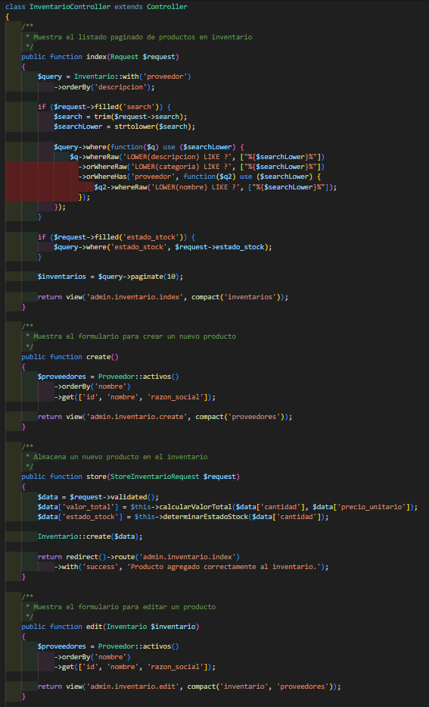
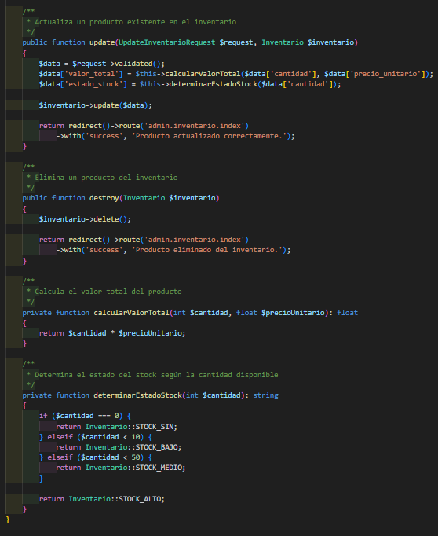
Identificador Prueba | Nombre Prueba |  | Responsable
CP01 | Inventario |  | Desarrolladores rojo
Descripción | Revision de sentencias, objetos y funciones

Servicio / Componente Probado
Prueba de Código, revision de las clases, funciones, tomas de disiciones

Perrequisitos
Para la revision del modulo debe existir el formulario con su respectivo Crud rol administrador

Método Utilizado | Instrucciones de la Prueba
Prueba de la caja blanca | Se reviso la clase InventarioController, para crear, mostrar, actualizar y eliminar productos almacenados por el administrador

Datos Entrada |  | Salida Esperada
Codigo, categoria, descripcion, proveedor, estado del producto, cantidad en stock, precio unitario |  | Crear, mostrar, actualizar y eliminar productos

Identificador Prueba | Nombre Prueba |  | Responsable
CP01 | Proveedores |  | Desarrolladores rojo
Descripción | Revision de sentencias, objetos y funciones

Servicio / Componente Probado
Prueba de Código, revision de las clases, funciones, tomas de disiciones

Perrequisitos
Para la revision del modulo debe existir el formulario con su respectivo crud rol administrador

Método Utilizado | Instrucciones de la Prueba
Prueba de la caja blanca | Se reviso la clase ProveedorController, para crear, mostrar, actualizar y eliminar proveedores almacenados por el administrador

Datos Entrada |  | Salida Esperada
Nombre comercial, Razon social, Direccion, Nit, telefono, correo electronico |  | crear, mostrar, actualizar y eliminar proveedores

Identificador Prueba | Nombre Prueba |  | Responsable
CP01 | Cerrar sesion admin |  | Desarrolladores rojo
Descripción | Revision de sentencias, objetos y funciones
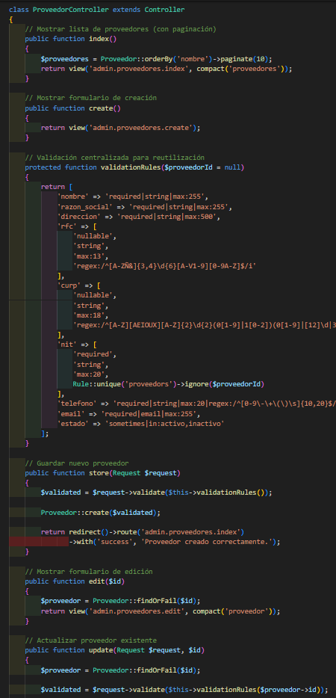
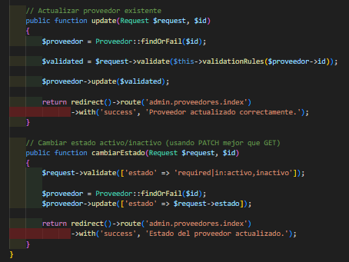
Servicio / Componente Probado
Prueba de Código, revision de las clases, funciones, tomas de disiciones

Perrequisitos
Para la revision del modulo debe existir el formulario con su respectivo Crud

Método Utilizado | Instrucciones de la Prueba
Prueba de la caja blanca | Se reviso la funcion destroy, con parametros de requerimiento, para cerrar la sesion

Datos Entrada |  | Salida Esperada
Name, apellido, email, password, tipo_documento, numero_documento, fecha_nacimiento y telefono |  | Cerrar sesion usuarios

Identificador Prueba | Nombre Prueba |  | Responsable
CP01 | Cerrar sesion |  | Desarrolladores rojo
Descripción | Revision de sentencias, objetos y funciones

Servicio / Componente Probado
Prueba de Código, revision de las clases, funciones, tomas de disiciones

Perrequisitos
Para la revision del modulo debe existir el formulario con su respectivo Crud

Método Utilizado | Instrucciones de la Prueba
Prueba de la caja blanca | Se reviso la funcion destroy, con parametros de requerimiento, para cerrar la sesion

Datos Entrada |  | Salida Esperada
Name, apellido, email, password, tipo_documento, numero_documento, fecha_nacimiento y telefono |  | Cerrar Sesion usuarios admin

